Sheet1
C7314 郎溪县2017年毕桥镇撤并建制村路面硬化工程（曹湖路）
中标日期 |  | 中标价 | 616,080.61 | 负责人 | 朱梓松15856309588 | 建设单位 | 郎溪县毕桥镇人民政府
决算日期 |  | 决算价 | 600,400.00
销售开票：
开票日期 | 收入金额 | 工程地缴税 |  | 企业本地缴税 |  | 价税合计 | 到款情况
 |  | 税率 | 增值税额 | 税率 | 增值税额 |  | 日期 | 金额 | 银行
2020-07-10 | 550,796.54 | 2% | 11,015.93 | 7% | 38,555.76 | 600,368.23 | 2020-07-28 | 200,368.23 | 新中行
 | 0.00 |  | 0.00 |  | 0.00 |  | 2020-06-15 | 340,000.00 | 分公司
 | 0.00 |  | 0.00 |  | 0.00 |  | 2021-08-06 | 60,000.00 | 新中行
 | 0.00 |  | 0.00 |  | 0.00
 | 0.00 |  | 0.00 |  | 0.00
 | 0.00 |  | 0.00 |  | 0.00
 | 0.00 |  | 0.00 |  | 0.00
合计 | 550,796.54 |  | 11,015.93 |  | 38,555.76 | 600,368.23 |  | 600,368.23
材料发票： |  |  |  |  |  |  |  | 0.00
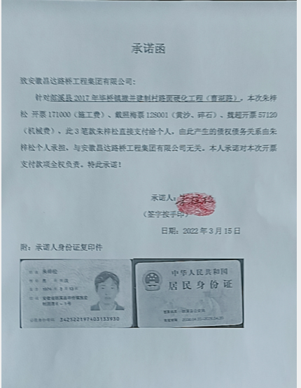
认证日期 | 成本金额 | 份数 | 类型 | 税率 | 进项税额 | 价税合计 | 付款日期 | 付款金额 | 银行 | 销货单位 | 货物 | 合同 | 发货单 | 备注
2020-07-01 | 112,000.00 | 1份 | 普代 |  | 0.00 | 112,000.00 |  |  |  | 朱梓松 | 施工费 | 有 |  |  | 原件在付款委托后面
2020-07-01 | 57,120.00 | 1份 | 普代 |  | 0.00 | 57,120.00 |  |  |  | 魏超 | 机械费 | 有
2020-07-01 | 128,001.00 | 1份 | 普代 |  | 0.00 | 128,001.00 |  |  |  | 戴照梅 | 黄沙799吨、碎石2212吨 | 有
2020-07-01 | 184,070.80 | 2份 | 专票 | 13% | 23,929.20 | 208,000.00 |  |  |  | 宜城全信商贸有限公司 | 水泥557.74吨 | 有
2020-07-01 | 59,000.00 | 1份 | 普代 |  | 0.00 | 59,000.00 |  |  |  | 朱梓松 | 施工费 | 有
 | 0.00 |  |  |  | 0.00 |  |  | 340,000.00 |  | 分公司到账、分公司支付 补手续
 | 0.00 |  |  |  | 0.00 |  | 2020-08-20 | -20,532.77 | 徽行 | 朱梓松
 | 0.00 |  |  |  | 0.00 |  | 2020-08-24 | 208,000.00 | 中行 | 宜城全信商贸有限公司
 | 0.00 |  |  |  | 0.00 |  |  | 39,950.00 | 徽行 | 朱梓松 | 施工费
 | 0.00 |  |  |  | 0.00
 | 0.00 |  |  |  | 0.00
 | 0.00 |  |  |  | 0.00
 | 0.00 |  |  |  | 0.00
 | 0.00 |  |  |  | 0.00
 | 0.00 |  |  |  | 0.00 |  |  | 50.00 | 扣 | 手续费
 | 0.00 |  |  |  | 0.00 |  |  | 20,000.00 | 扣 | 郎溪分公司税金
 | 12,008.00 |  |  |  | 0.00 | 12,008.00 |  | 12,008.00 | 扣 | 管理费
 | 0.00 |  |  |  | 0.00 |  |  | 100.00 | 扣 | 手续费
 | 0.00 |  |  |  | 0.00 |  |  | 500.00 | 扣 | 外经证
 | 0.00 |  |  |  | 0.00 |  |  | 293.00 | 扣 | 补扣城市维护建设税
 | 0.00 |  |  |  | 0.00 |  |  | -16,599.80 | 收 | 增值税及附加、印花税、水利基金
 | 0.00 |  |  |  | 0.00 |  |  | 16,599.80 | 扣 | 增值税及附加、印花税、水利基金
合计 | 552,199.80 |  |  |  | 23,929.20 | 576,129.00 |  | 600,368.23
应提供成本 | -1,403.26 |  |  |  |  | 24,239.23 | 可支付金额 | 0.00
公司代缴税金：
税种 | 税额 |  | 税种 | 税率 | 税额
企业所得税 | -350.81 |  | 增值税 | 差额 | 14,626.56
印花税 | 180.11 |  | 城市维护建设税 | 0.05 | 731.33
水利基金 | 330.48 |  | 教育费附加 | 0.03 | 438.80
 |  |  | 地方教育费附加 | 0.02 | 292.53
小计 | 159.77 |  | 小计 |  | 16,089.21
 |  |  | 印花税 | 0.0003 | 180.11
 |  |  | 水利基金 | 0.0006 | 330.48
 |  |  | 小计 |  | 510.59
 |  |  | 合计 |  | 16,599.80
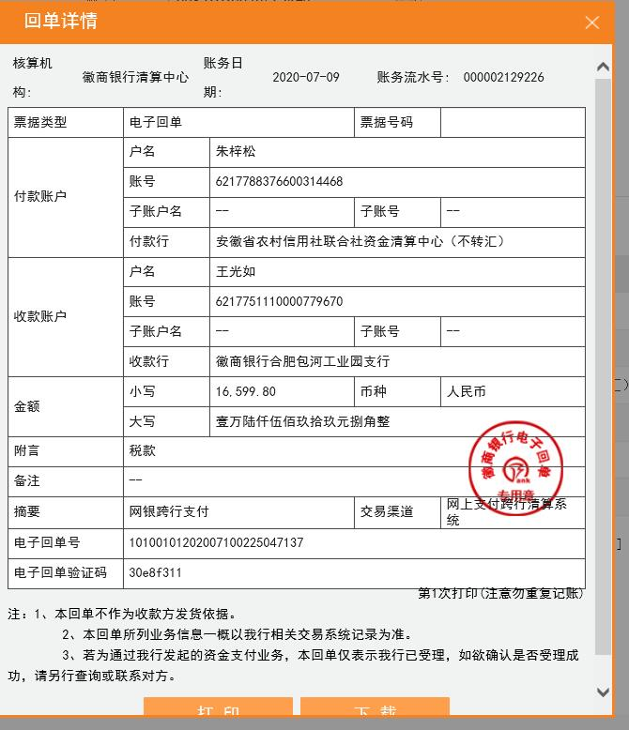
 |  |  |  |  | 0.00

